Blad1


 |  |  |  |  |  |  | INTERNATIONAAL G-JUDOTORNOOI
 |  |  |  |  |  |  | Zaterdag 10 oktober 2026
 |  |  |  |  |  |  | MORI-NO-OTOKO
 |  |  |  |  |  |  | HERENTHOUT
Met vriendelijke groeten,
Vanwege het bestuur en de trainers
G-Judo Mori-No-Otoko Herenthout

Naam van de club: |  |  |  |  |  | JUDOKA
Contactpersoon:
Adres / woonplaats:
Telefoon:
Gsm:
Email:
Graag IN DRUKLETTERS invullen aub en mailen voor 01/10/2026 naar:
g-judo.morinootoko@hotmail.be

NAAM en VOORNAAM | M/V | LENGTE | GEWICHT | GEBOORTE-DATUM | NIVEAU (1 T/M 5) | ME/VI HANDICAP | NE WAZA | TACHI WAZA
1.
2.
3.
4.
5.
6.
7.
8.
9.
10.

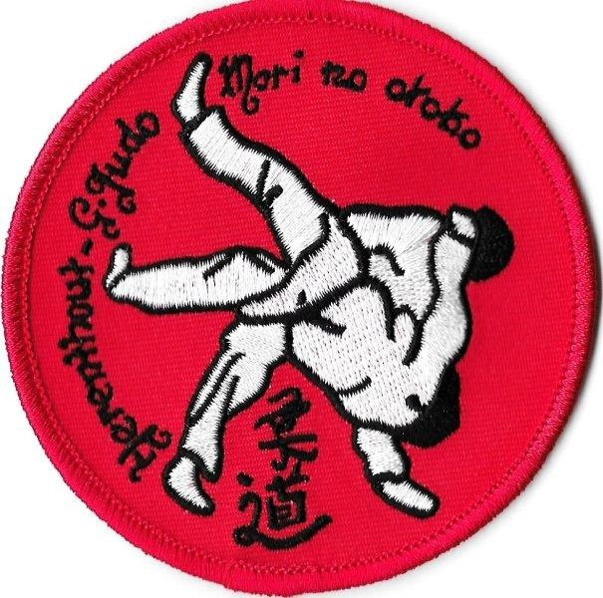

 |  |  |  |  |  |  | INTERNATIONAAL G-JUDOTORNOOI
 |  |  |  |  |  |  | Zaterdag 10 oktober 2026
 |  |  |  |  |  |  | MORI-NO-OTOKO
 |  |  |  |  |  |  | HERENTHOUT
Naam van de club:
NAAM en VOORNAAM | M/V | LENGTE | GEWICHT | GEBOORTE-DATUM | NIVEAU (1 T/M 5) | ME/VI HANDICAP | NE WAZA | TACHI WAZA
11.
12.
13.
14.
15.
16.
17.
18.
19.
20.

INSCHRIJVINGSGELD = € 5,00 PER DEELNEMER |  | Uw inschrijving is pas geldig na de correcte betaling

Aantal deelnemers: ______ X € 5,00 = __________ (totaal te betalen).

Overschrijven met vermelding van club + G-JUDO Tornooi 2026
Mori-No-Otoko (bankinformatie):
IBANNUMMER : BE57 0689 3933 9135 BELFIUS
BIC GKCCBEBB

